Титульный лист
Личный кабинет
Техподдержка

О фонде
Программы
Партнёры
Контакты

Сокращенная финансовая модель по проекту:
<…>

Параметры займа
Предпосылки
Выводы

2015-2026
Фонд развития промышленности
 | Версия ПДДС для формирования складских запасов 1.0.

Обращение
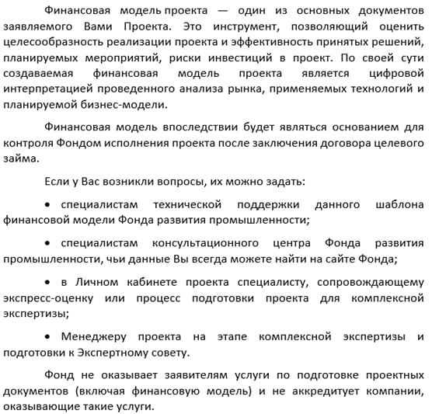
Уважаемый заявитель!

